成本法 (元)
成本法 | 仓储 | 含税 | 仅限现房使用 |  |  | 6 | 非住宅
总价 | 37.9285 | 万元 | —— | 0 | 万元
楼面单价 | 1674 | 元/平方米 | 379285 |  |  |  |  |  |  |  | 2025年1月国盛评估值
序号 | 项目 | 总额（万元） | 面积 | 单价 | 系数 | 备注
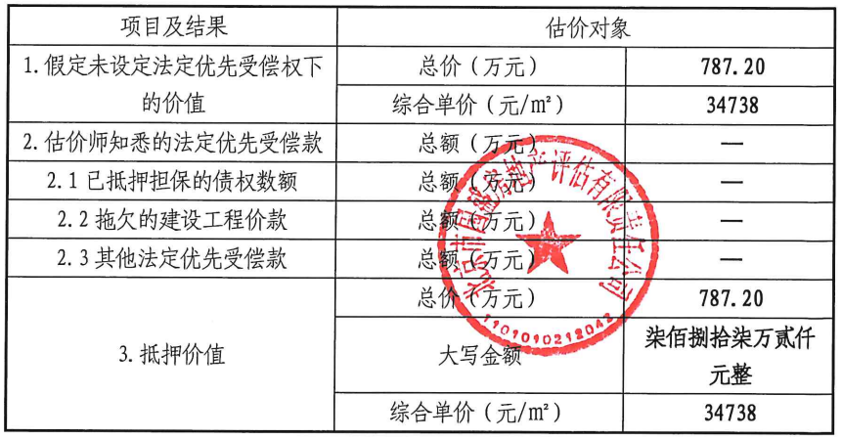
1 | 房地产重置价值（V） | 579370 |  |  |  | 以下（1）至（8）之和
（1） | 土地取得成本 | 768 |  |  |  |  | 默认容积率为1
1） | 土地购买价格 | 745 |  |  |  |  | 土地比较法单价 |  | 1815 | 10%
2） | 土地取得税费 | 23 |  |  | 3.05% |  | 基准地价单价 |  | 656 | 90%
（2） | 开发建设成本 | 521203 |  |  |  |  | 综合单价 |  | 772 | 元/㎡
1） | 建安费用 | 453220 |  |  | 100% | 现房100%；在建为综合进度 | 总价 |  | 782 | 万元
2） | 前期费用 | 22661 |  |  | 5.00% | 以建安费用为基数计取
3） | 公共配套设施费用 | 0 |  |  | 0.00% | 以住宅用房建安费用为基数计取或直接等于公共配套建安费
4） | 基础设施建设费 | 45322
① | 城市基础设施建设费（行政收费） | 0 |  |  |  | 未包含在土地购买价格中
A | 住宅 | 0 | 0 | 150 |  |  |  | 万元
B | 非住宅 | 43056 | 227 | 190
② | 土地开发费用-红线外（现状） | 0 | 227 | 200 |  | 已包含在土地取得成本中
③ | 红线内市政费用 | 45322 | 227 | 200 |  | 按工程进度计取或按实际情况计取 |  | 632.65952
5） | 其他工程费 | 0 |  |  | 0.00% | 以建安费用为基数计取 | 基准地价 | 670.49362 | 2.9587997882
6） | 开发期间税费 | 0 |  |  | 0.00% | 以建安费用为基数计取
（3） | 管理费用 | 10439 |  |  | 2.00% | 以前述2项为基数
（4） | 销售费用 | 0.02V |  |  | 2.00% | 以成本价值为基数
（5） | 投资利息 | 7998+0.0003V |  |  | 3.00% | 单利计息
1） | （1）项产生的利息 | 23 |  |  |  | 计项目已运行全期
2） | （2）、（3）项产生的利息 | 7975 |  |  |  | 土地开发期均匀投入、已建工期计全期
4） | （4）项产生的利息 | 0.0003
（6） | 投资利润 | 26621+0.001V |  |  | 5% | （1）-（4）项之和*利润率*已建工期/建设期
1） | （1）-（3）项产生的利润 | 26621
2） | （4）项产生的利润 | 0.0010
（7） | 销售税费 | 0 |  |  |  | 不计算，成本均为不含税成本
2 | 折旧 | 231402 |  |  | 60% | 建筑物重置价值×(1-成新率)
3 | 成本价值 | 347968 |  |  |  | 房地产重置价值－折旧
4 | 成本价值（含税） | 379285 |  |  | 9% | 其他类型公式—成本价值×（1+9%）

建筑物重置成本
序号 | 项目 | 总额（万元） | 面积 | 单价 | 系数 | 备注
（1） | 建造成本 | 521203
1） | 建安费用 | 453220
2） | 前期费用 | 22661
3） | 公共配套设施费用 | 0
4） | 红线内市政费用 | 45322
5） | 其他工程费 | 0
6） | 开发期间税费 | 0
（2） | 管理费用 | 10424 |  |  | 2.00% | 以（1）为基数
（3） | 销售费用 | 0.02V建1 |  |  | 2.00% | 以V建为基数
（4） | 投资利息 | 7974+0.0003V建1 |  |  | 3.00% | 单利计息
1） | （1）、（2）项产生的利息 | 7974 |  |  |  | 已建工期均匀投入
2） | （3）项产生的利息 | 0.0003
（5） | 投资利润 | 26581+0.001V建1 |  |  | 5% | （1）-（3）项乘利润率
1） | （1）、（2）项产生的利润 | 26581
2） | （3）项产生的利润 | 0.0010
（6） | 销售税费 | 0 |  |  |  | 不计，成本均为不含税成本
（7） | 建筑物重置价值（V建1） | 578504 |  |  |  | 前述5项相加
（8） | 折旧 | 231402 |  |  | 60.00% | 建筑物重置价值×成新率
（9） | 建筑物重置成新价（V建2） | 347102 |  |  |  | 建筑物重置价值－折旧
（10） | 建筑物重置成新价（含税） | 378341 |  |  | 9.00% | 不含税建筑物重置成新价×（1+9%）

 | 成本比率
 | 土地成本比率 | 0.2%
 | 建筑物成本比率 | 99.8% | 建筑物重置成新价÷成本价值

